상품제안서
고급바인더노트A4볼펜세트 | 상품코드: S25081

 |  |  |  |  |  |  | 02-713-8555 | www.synergygift.co.kr
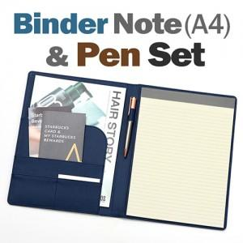

【상세/제작정보】

【인쇄/포장옵션】 | 레이저, 불박 / OPP(비닐)

【공급단가】 | 수량 | 50~ | 100~ | 500~ | 1,000~ | 2,000~
*VAT별도 | 단가 | 17,670원 | 16,450원 | 15,620원 | 15,000원 | 14,620원

【상품 URL】 | https://www.synergygift.co.kr:443/src/goods_detail.php?gdno=25081

